Hạ tầng
Yêu cầu
 | Xây dựng 1 ứng dụng AI nội bộ sử dụng cho 100 user; một thời điểm có khoảng 10 user sử dụng

Hệ thống bao gồm:

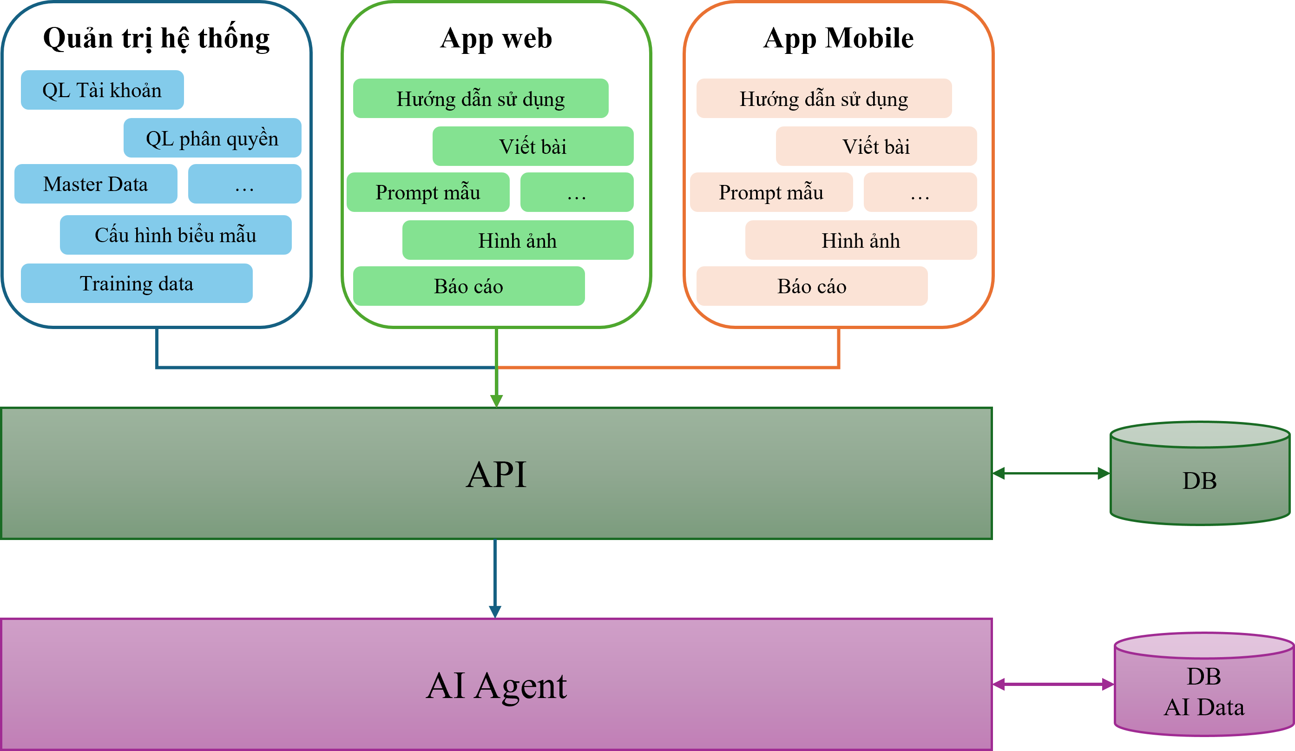
 | AI model - AI Agent
 | Thông tin chi tiết
 |  | Hạ tầng phần cứng
 |  |  | Đề xuất
 |  |  | Cấu hình
 |  |  | DB sử dụng

 | BE - sử dụng Java
 | Thông tin chi tiết
 |  | Hạ tầng phần cứng
 |  |  | Đề xuất
 |  |  | Cấu hình
 |  |  | DB sử dụng

 | FE sử dụng Angular Js/ React
 | Thông tin chi tiết
 |  | Hạ tầng phần cứng
 |  |  | Đề xuất
 |  |  | Cấu hình
 |  |  | DB sử dụng

